상품제안서
블랙야크 자외선차단 귀걸이형 쿨링 페이스 마스크 | 상품코드: S47478

 |  |  |  |  |  |  | 02-713-8555 | www.synergygift.co.kr
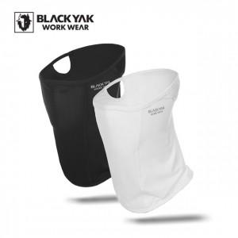

【상세/제작정보】

【인쇄/포장옵션】 | 라벨지스티커 / 포장불가능

【공급단가】 | 수량 | 50~ | 100~ | 300~ | 1,000~ | 3,000~
*VAT별도 | 블랙 | 10,400원 | 10,160원 | 9,840원 | 9,360원 | 9,040원
 | 화이트 | 10,400원 | 10,160원 | 9,840원 | 9,360원 | 9,040원

【상품 URL】 | https://www.synergygift.co.kr:443/src/goods_detail.php?gdno=47478

